English
Instructions

For calculating the farm's water usage and wastewater generation, follow these steps:
1. Choose how technically advanced your farm is. You have three options to choose from
(Technified, Semi-Technified, and Un-Technified).
2. Make a list of the animals on your farm under each category.

Note: Enter values in green boxes. Spreadsheet calculates values in blue boxes
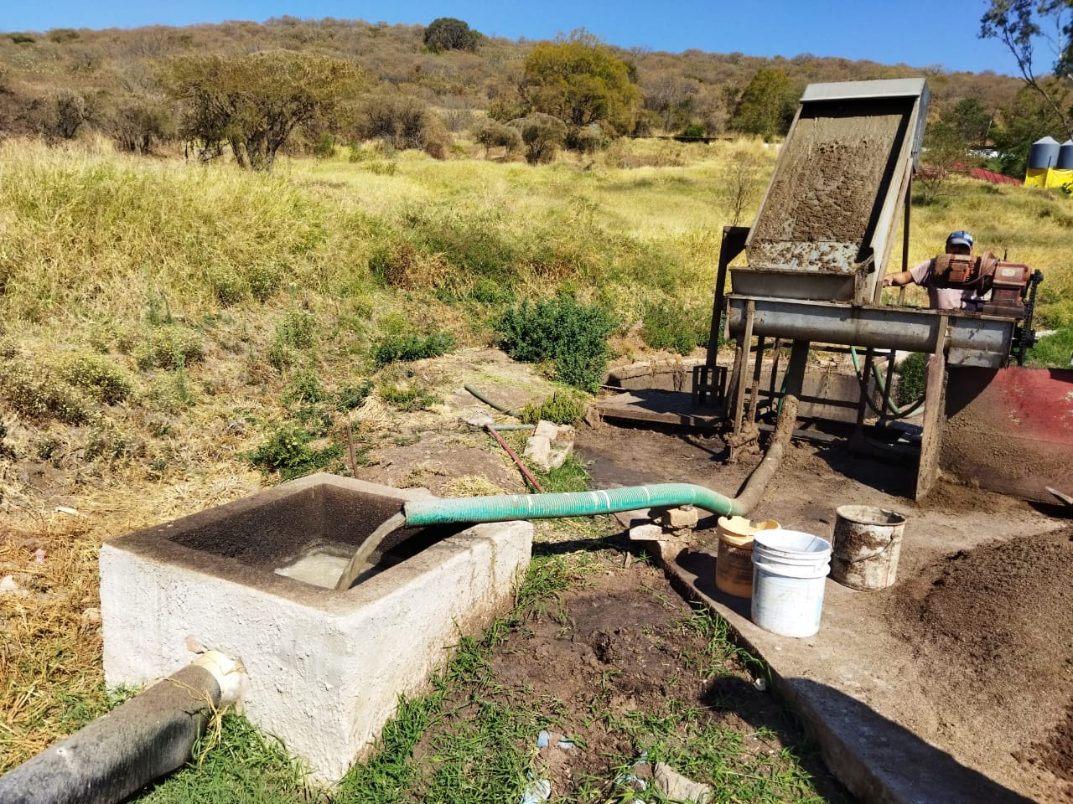

Type of farm
Select farm | Semi technified

Pigs inventory | # of animals
Gestation Period | 1700
Weaning | 6200
Piglets | 0
Growing and Finishing | 9000
Stallions | 15
Total | 16915

Category of farm | Mega

Water Consumption | 2.61 | L/s | 225.77 | m3/d | 0.690 | gal/d
Wastewater | 2.09 | L/s | 180.62 | m3/d | 0.552 | gal/d

Table: Amount of water consumption in Liters per day according to type of farm&animal
Farm | Gestation Period | Weaning | Piglets | Growing and Finishing | Stallions
Technified | 25 | 1.5 | 2 | 7 | 10
Semi technified | 35 | 5 | 4 | 15 | 18
Un-technified | 45 | 7 | 5 | 19 | 22
Note: It is important to note that these values can and should be adjusted according
to the culture and practices of each country.

Contact: javinavarrofranco@gmail.com

